价格对比表
价格对比表
序号 | 名称 | 图片 | 物料 | 描述 | 年使用量 | 目标价 | 采购成本核算 | 海兴 |  |  |  | 沛衡 |  |  |  | 钮迪
 |  |  |  |  |  |  |  | 钣金件冲压单价 | 冲压模具 | 焊胎 | 检具 | 单价 | 冲压模具 | 焊胎 | 检具 | 单价 | 冲压模具 | 焊胎 | 检具
1 | SCS0012152 | 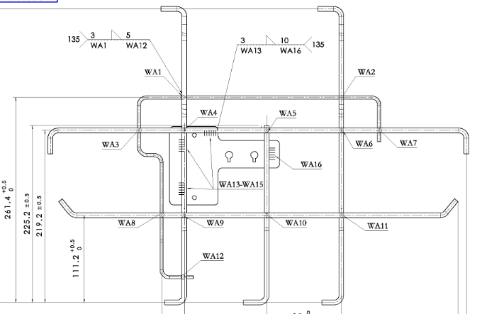 | 六分座钢丝焊接总成 | 在SCS0010791基础上增加钣金件， 钣金件工艺费用分两种 1.冲压费用1.1 2.海兴激光切割费板用2.633元 | 1000 | 5.97 | 7.04 | 9.405 | 7000 | 5000 | 4000 | 8.52 | 5000 | 50000 |  | 9.45 |  | 15000 | 18000
2 | SCS0012153 | 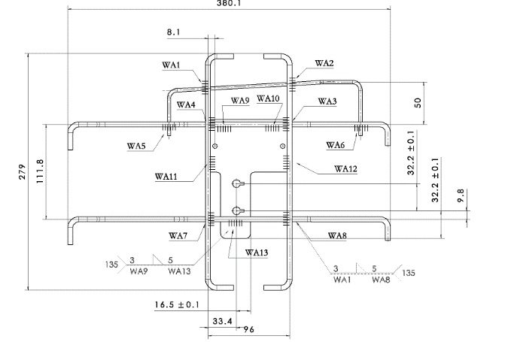 | 四分座钢丝焊接总成 | 在SCS0010792基础上增加钣金件。钣金件工艺费用分两种 1.冲压费用1.1 2.海兴激光切割费板用2.633元 | 1000 | 4.26 | 6 | 7.381 |  | 4500 | 3500 | 7.5 |  | 50000 |  | 7.48 | 5000 | 13000 | 14000
备注：B40中改出口车项目年使用量1000.我司冯亮亮电话回复可以制作简易焊胎。冲压模具在4500元左右

